数量单
生产指示单

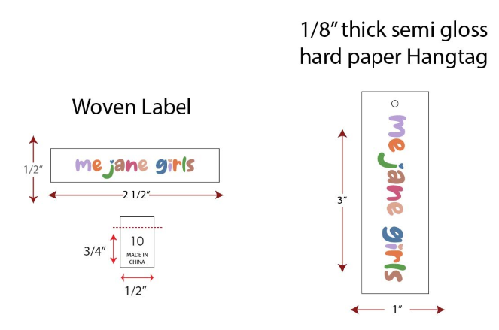
1.订单概况 | 客户 : ME JANE |  | 款号：CS0254K |  |  |  | 总数：
数量单

STYLE# CS0254K ORDER# 31123-42 KIDS 暂定有价格牌 2/5离厂 LA |  |  | STYLE# | 7/8 | 10/12 | 14/16 | 包装方式 | 总数
中文 | 英文 | 外箱颜色需印色 | PO961109
宝蓝白配色 | ROYAL COMBO | BLUE COMBO | 127571042K-7 | 192 |  |  | 24套/箱 | 192
宝蓝白配色 | ROYAL COMBO | BLUE COMBO | 127571042K-10 |  | 288 |  | 24套/箱 | 288
宝蓝白配色 | ROYAL COMBO | BLUE COMBO | 127571042K-14 |  |  | 480 | 24套/箱 | 480
1件一胶袋，独色独码包装，24套/箱 |  |  |  |  |  |  |  | 960
